TDSheet
ЛИКВИДАЦИЯ FOX (Израиль) женский ассортимент - минимальная сумма от 30 000 руб.
Наименование | Артикул | Торговая марка | Цвет | Размер | Размер RU | Состав | Фото | Ссылка на сайте | РРЦ | Цена за шт, руб. | ЦЕНА АКЦИИ | Кол-во | Ваш заказ | Сумма, руб. | Описание товара
Блузка без рукавов женская | LS14-3105 | FOX (Израиль) | Кораллово-розовый | 3 | 48 | 100% Хлопок |  | https://housestyle.ru/upload/images/LS14-3105$3999_1.jpg | 1500 | 750 | 446 | 1 |  | 0.00
Блузка без рукавов женская | LS14-3218 | FOX (Израиль) | Молочно-белый | 2 | 46 | 100% Полиэстер | 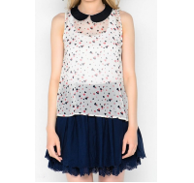 | https://housestyle.ru/upload/images/LS14-3218$9400_1.jpg | 860 | 430 | 262 | 1 |  | 0.00
Блузка без рукавов женская | LS14-3221 | FOX (Израиль) | Бирюзовый | 2 | 46 | 100% Полиэстер |  | https://housestyle.ru/upload/images/LS14-3221$7502_1.jpg | 880 | 440 | 270 | 1 |  | 0.00
 | LS14-3221 |  | Бирюзовый | 3 | 48 | 100% Полиэстер |  |  | 880 | 440 | 270 | 1 |  | 0.00
Блузка женская | LS14-3107 | FOX (Израиль) | Коралловый | XP | 40 | 100% Полиэстер | 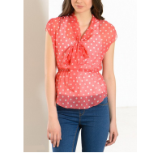 | https://housestyle.ru/upload/images/LS14-3107$3300_1.jpg | 770 | 385 | 237 | 1 |  | 0.00
Блузка женская | LW15-3800 | FOX (Израиль) | Черно-синий | 1 | 44 | 100% Полиэстер | 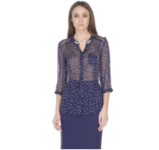 | https://housestyle.ru/upload/images/LW15-3800$1000_1.jpg | 970 | 485 | 296 | 46 |  | 0.00 | Блузка женская. Модель выполнена из легкой полупрозрачной ткани. Детали: застежка на пуговицы; свободный силуэт; принт; на груди накладной карман; воротник украшен бусинами; рукав 3/4.
 | LW15-3800 |  | Черно-синий | 2 | 46 | 100% Полиэстер |  |  | 970 | 485 | 296 | 49 |  | 0.00
 | LW15-3800 |  | Черно-синий | 3 | 48 | 100% Полиэстер |  |  | 970 | 485 | 296 | 43 |  | 0.00
 | LW15-3800 |  | Черно-синий | 4 | 50 | 100% Полиэстер |  |  | 970 | 485 | 296 | 40 |  | 0.00
 | LW15-3800 |  | Черно-синий | P | 42 | 100% Полиэстер |  |  | 970 | 485 | 296 | 18 |  | 0.00
 | LW15-3800 |  | Черно-синий | XP | 40 | 100% Полиэстер |  |  | 970 | 485 | 296 | 23 |  | 0.00
Блузка женская с коротким рукавом | LS13-3205 | FOX (Израиль) | Молочно-белый | 2 | 46 | Полиэстер100% | 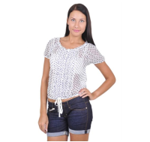 | https://housestyle.ru/upload/images/LS13-3205$9400_1.jpg | 1450 | 725 | 429 | 1 |  | 0.00
 | LS13-3205 |  | Молочно-белый | XP | 40 | Полиэстер100% |  |  | 1450 | 725 | 429 | 2 |  | 0.00
Бриджи женские | FLS10 8103 | FOX (Израиль) | Светлый джинс | 32 | 40 | хлопок 100% | 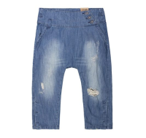 | https://housestyle.ru/upload/images/FLS10 8103$1199_1.jpg | 1880 | 940 | 596 | 1 |  | 0.00
 | FLS10 8103 |  | Светлый джинс | 36 | 44 | хлопок 100% |  |  | 1880 | 940 | 596 | 1 |  | 0.00
 | FLS10 8103 |  | Светлый джинс | 39 |  | хлопок 100% |  |  | 1880 | 940 | 596 | 1 |  | 0.00
 | FLS10 8103 |  | Светлый джинс | 40 | 48 | хлопок 100% |  |  | 1880 | 940 | 596 | 1 |  | 0.00
Бриджи женские | LS14-8717Q | FOX (Израиль) | Джинсовый | 32 | 38 | 70% Хлопок, 28% Полиэстер, 2% Спандекс | 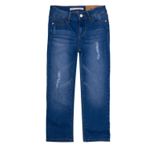 | https://housestyle.ru/upload/images/LS14-8717Q$1114_1.jpg | 3470 | 1735 | 1031 | 5 |  | 0.00 | Бриджи женские. Модель выполнена из смесовой ткани. Детали: застежка на пуговицу и молнию; шлевки; пять карманов; декоративные потертости.
 | LS14-8717Q |  | Джинсовый | 36 | 42 | 70% Хлопок, 28% Полиэстер, 2% Спандекс |  |  | 3470 | 1735 | 1031 | 1 |  | 0.00
Брюки женские | LS14-6201 | FOX (Израиль) | Темная фуксия | 1 | 44 | 95% Хлопок, 5% Спандекс |  | https://housestyle.ru/upload/images/LS14-6201$4000_1.jpg | 1360 | 680 | 403 | 1 |  | 0.00
Брюки женские | LS14-7500 | FOX (Израиль) | Сливочный | 32 | 38 | 63% Полиэстер, 32% Вискоза, 5% Спандекс |  | https://housestyle.ru/upload/images/LS14-7500$2400_1.jpg | 2440 | 1220 | 723 | 5 |  | 0.00
Брюки женские | LS14-7501 | FOX (Израиль) | Холодный зеленый | 32 | 38 | 97% Хлопок, 3% Спандекс | 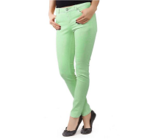 | https://housestyle.ru/upload/images/LS14-7501$2600_1.jpg | 2570 | 1285 | 762 | 1 |  | 0.00 | Брюки женские зауженные. Модель выполнена из хлопковой ткани. Детали: средняя посадка; застежка на молнию, пуговицу; карманы; шлевки.
 | LS14-7501 |  | Бирюзовый | 32 | 38 | 97% Хлопок, 3% Спандекс | 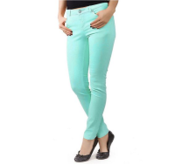 | https://housestyle.ru/upload/images/LS14-7501$7502_1.jpg | 2570 | 1285 | 762 | 1 |  | 0.00 | Брюки женские зауженные. Модель выполнена из хлопковой ткани. Детали: средняя посадка; застежка на молнию, пуговицу; карманы; шлевки.
 | LS14-7501 |  | Светло-оранжевый | 32 | 38 | 97% Хлопок, 3% Спандекс | 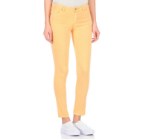 | https://housestyle.ru/upload/images/LS14-7501$8000_1.jpg | 2570 | 1285 | 762 | 1 |  | 0.00 | Брюки женские зауженные. Модель выполнена из хлопковой ткани. Детали: средняя посадка; застежка на молнию, пуговицу; карманы; шлевки.
Брюки женские | LS14-7800 | FOX (Израиль) | Черный | 32 | 38 | 100% Хлопок | 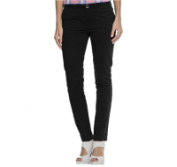 | https://housestyle.ru/upload/images/LS14-7800$0200_1.jpg | 1180 | 590 | 793 | 7 |  | 0.00 | Брюки женские зауженные. Модель выполнена из хлопковой ткани. Детали: средняя посадка; застежка на молнию, пуговицу; четыре кармана; шлевки.
 | LS14-7800 |  | Телесный (Розовато-бежевый) | 32 | 38 | 100% Хлопок | 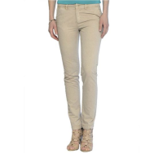 | https://housestyle.ru/upload/images/LS14-7800$7100_1.jpg | 1180 | 590 | 793 | 4 |  | 0.00 | Брюки женские зауженные. Модель выполнена из хлопковой ткани. Детали: средняя посадка; застежка на молнию, пуговицу; четыре кармана; шлевки.
 | LS14-7800 |  | Зелено-бирюзовый | 32 | 38 | 100% Хлопок | 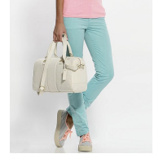 | https://housestyle.ru/upload/images/LS14-7800$7598_1.jpg | 1180 | 590 | 793 | 1 |  | 0.00 | Брюки женские зауженные. Модель выполнена из хлопковой ткани. Детали: средняя посадка; застежка на молнию, пуговицу; четыре кармана; шлевки.
Брюки женские | LS14-7800B | FOX (Израиль) | Неоновый темно-оранжевый | 32 | 38 | 100% Хлопок | 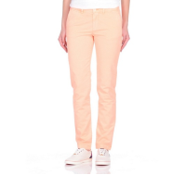 | https://housestyle.ru/upload/images/LS14-7800B$8395_1.jpg | 1180 | 590 | 831 | 3 |  | 0.00 | Брюки женские зауженные. Модель выполнена из хлопковой ткани. Детали: средняя посадка; застежка на молнию, пуговицу; четыре кармана; шлевки.
 | LS14-7800B |  | Неоновый темно-оранжевый | 34 | 40 | 100% Хлопок |  |  | 1180 | 590 | 831 | 3 |  | 0.00
Брюки женские | LS14-8704Q | FOX (Израиль) | Джинсовый | 32 | 38 | 72% Хлопок, 26% Полиэстер, 2% Спандекс | 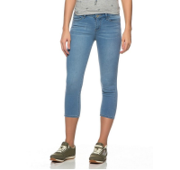 | https://housestyle.ru/upload/images/LS14-8704Q$1114_1.jpg | 2770 | 1385 | 821 | 1 |  | 0.00
Брюки женские | LW12-6202 | FOX (Израиль) | Черный | 34 | 40 | Хлопок 63%,Полиэстер 35%,Спандекс 2% |  | https://housestyle.ru/upload/images/LW12-6202$0200_1.jpg | 3360 | 1680 | 1033 | 1 |  | 0.00 | Брюки женские. Модель выполнена из трикотажного полотна. Детали: застежка на молнию и пуговицу; шлевки; четыре кармана; низ модели украшен молнией.
 | LW12-6202 |  | Черный | 38 | 44 | Хлопок 63%,Полиэстер 35%,Спандекс 2% |  |  | 3360 | 1680 | 1033 | 1 |  | 0.00
 | LW12-6202 |  | Темно-серый | 36 | 42 | Хлопок 63%,Полиэстер 35%,Спандекс 2% | 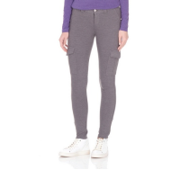 | https://housestyle.ru/upload/images/LW12-6202$5700_1.jpg | 3360 | 1680 | 1033 | 1 |  | 0.00 | Брюки женские. Модель выполнена из трикотажного полотна. Детали: застежка на молнию и пуговицу; шлевки; четыре кармана; низ модели украшен молнией.
Брюки женские | LW13-8806Q | FOX (Израиль) | индиго синий | 33 |  | 71% Хлопок,27% Полиэстер,2% Спандекс | 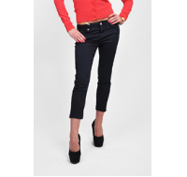 | https://housestyle.ru/upload/images/LW13-8806Q.jpg | 1850 | 925 | 568 | 1 |  | 0.00 | 71% Хлопок,27% Полиэстер,2% Спандекс
 | LW13-8806Q |  | индиго синий | 35 |  | 71% Хлопок,27% Полиэстер,2% Спандекс |  |  | 1850 | 925 | 568 | 1 |  | 0.00
 | LW13-8806Q |  | индиго синий | 38 | 44 | 71% Хлопок,27% Полиэстер,2% Спандекс |  |  | 1850 | 925 | 568 | 1 |  | 0.00
Брюки женские | LW15-7600 | FOX (Израиль) | Хаки | 32 | 38 |  | 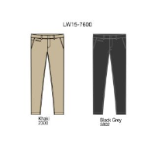 | https://housestyle.ru/upload/images/LW15-7600.jpg | 1410 | 705 | 431 | 4 |  | 0.00
 | LW15-7600 |  | Хаки | 34 | 40 |  |  |  | 1410 | 705 | 431 | 1 |  | 0.00
 | LW15-7600 |  | Хаки | 42 | 48 |  |  |  | 1410 | 705 | 431 | 3 |  | 0.00
 | LW15-7600 |  | Хаки | 44 | 50 |  |  |  | 1410 | 705 | 431 | 3 |  | 0.00
 | LW15-7600 |  | Черно-серый | 32 | 38 |  |  |  | 1410 | 705 | 431 | 4 |  | 0.00
 | LW15-7600 |  | Черно-серый | 40 | 46 |  |  |  | 1410 | 705 | 431 | 3 |  | 0.00
 | LW15-7600 |  | Черно-серый | 42 | 48 |  |  |  | 1410 | 705 | 431 | 2 |  | 0.00
Брюки спортивные женские | LW15-6100 | FOX (Израиль) | Зелено-бирюзовый | XXP | 38 | 65% Хлопок, 35% Полиэстер | 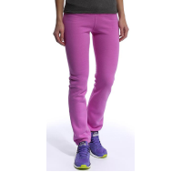 | https://housestyle.ru/upload/images/LW15-6100.jpg | 2140 | 1070 | 635 | 1 |  | 0.00
Джемпер женский | LW16-4102b | FOX (Израиль) | Бордовый меланж | 2 | 46 | 55% Хлопок, 45% Полиэстер | 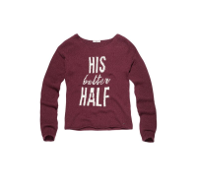 | https://housestyle.ru/upload/images/LW16-4102b$5107_1.jpg | 2110 | 1055 | 783 | 1 |  | 0.00 | Джемпер женский. Модель выполнена из вязаного трикотажа (гладкая вязка). Детали: круглый вырез; длинный рукав; принт; манжеты связаны резинкой.
Джемпер женский | LW16-4110 | FOX (Израиль) | Черный | XP | 40 | 100% Хлопок | 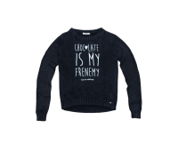 | https://housestyle.ru/upload/images/LW16-4110$200_1.jpg | 2110 | 1055 | 783 | 1 |  | 0.00 | Джемпер женский. Модель выполнена из вязаного трикотажа (гладкая вязка). Детали: круглый вырез; длинный рукав; принт; горловина, манжеты и низ джемпера связаны резинкой.
Джемпер женский | LW16-4316 | FOX (Израиль) | Темно-синий меланж | 3 | 48 | Хлопок60%,Нейлон40% | 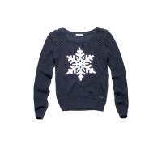 | https://housestyle.ru/upload/images/LW16-4316$1005_1.jpg | 1880 | 940 | 697 | 1 |  | 0.00 | Джемпер женский. Модель выполнена из вязаного трикотажа (ажурная вязка). Детали: круглый вырез; длинный рукав; аппликация; горловина, манжеты и низ джемпера связаны резинкой.
Джинсы женские | LW16-8501 | FOX (Израиль) | Темный джинс | 32 | 38 | 76%Хлопок,22%Полиэстер,2%Спандекс | 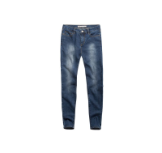 | https://housestyle.ru/upload/images/LW16-8501$1190_1.jpg | 1500 | 750 | 556 | 4 |  | 0.00
Джинсы женские | LW16-8508 | FOX (Израиль) | Светлый джинс | 32 | 38 | Хлопок73%,25%Полиэстер,Спандекс2% | 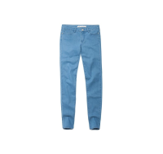 | https://housestyle.ru/upload/images/LW16-8508$1199_1.jpg | 1440 | 720 | 534 | 1 |  | 0.00
Джинсы женские | LW16-8701 | FOX (Израиль) | Синий | 34 | 40 | 84%Хлопок, 13%Полиэстер, 3%Спандекс | 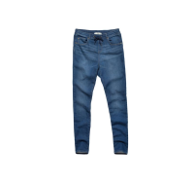 | https://housestyle.ru/upload/images/LW16-8701$1114_1.jpg | 2070 | 1035 | 769 | 3 |  | 0.00 | Джинсы женские. Модель выполнена из хлопковой ткани. Детали: посадка средняя; пояс на резинке и кулиске со шнурком; пять карманов; шлевки.
 | LW16-8701 |  | Темно-синий | 32 | 38 | 84%Хлопок, 13%Полиэстер, 3%Спандекс | 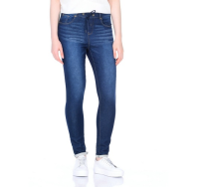 | https://housestyle.ru/upload/images/LW16-8701$1190_1.jpg | 2070 | 1035 | 769 | 1 |  | 0.00 | Джинсы женские. Модель выполнена из хлопковой ткани. Детали: посадка средняя; пояс на резинке и кулиске со шнурком; пять карманов; шлевки.
 | LW16-8701 |  | Темно-синий | 34 | 40 | 84%Хлопок, 13%Полиэстер, 3%Спандекс |  |  | 2070 | 1035 | 769 | 1 |  | 0.00
Жакет женский | LS12-5501U | FOX (Израиль) | Джинс | 2 | 46 |  |  | https://housestyle.ru/upload/images/LS12-5501U$1114_1.jpg | 2360 | 1180 | 723 | 1 |  | 0.00
 | LS12-5501U |  | Джинс | P | 42 |  |  |  | 2360 | 1180 | 723 | 1 |  | 0.00
 | LS12-5501U |  | Джинс | XP | 40 |  |  |  | 2360 | 1180 | 723 | 1 |  | 0.00
 | LS12-5501U |  | Светлый джинс | 3 | 48 |  |  | https://housestyle.ru/upload/images/LS12-5501U$1199_1.jpg | 2360 | 1180 | 723 | 1 |  | 0.00
 | LS12-5501U |  | Светлый джинс | P | 42 |  |  |  | 2360 | 1180 | 723 | 1 |  | 0.00
 | LS12-5501U |  | Светлый джинс | XP | 40 |  |  |  | 2360 | 1180 | 723 | 1 |  | 0.00
Жакет женский | LS12-5502U | FOX (Израиль) | Черный | P | 42 | 98% Хлопок,2% Спандекс | 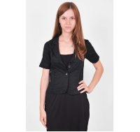 | https://housestyle.ru/upload/images/LS12-5502U$0200_1.jpg | 2670 | 1335 | 819 | 1 |  | 0.00 | 98% Хлопок,2% Спандекс
 | LS12-5502U |  | Черный | XP | 40 | 98% Хлопок,2% Спандекс |  |  | 2670 | 1335 | 819 | 1 |  | 0.00
Кардиган женская | LW14-4003B | FOX (Израиль) | Черно-серый | P | 42 | 60% Хлопок, 20% Вискоза, 20% Нейлон |  | https://housestyle.ru/upload/images/LW14-4003B$5802_1.jpg | 2360 | 1180 | 700 | 1 |  | 0.00
 | LW14-4003B |  | Бирюзовый | 1 | 44 | 60% Хлопок, 20% Вискоза, 20% Нейлон | 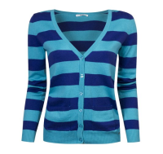 | https://housestyle.ru/upload/images/LW14-4003B$7500_1.jpg | 2360 | 1180 | 700 | 2 |  | 0.00
 | LW14-4003B |  | Бирюзовый | P | 42 | 60% Хлопок, 20% Вискоза, 20% Нейлон |  |  | 2360 | 1180 | 700 | 2 |  | 0.00
 | LW14-4003B |  | Бирюзовый | XP | 40 | 60% Хлопок, 20% Вискоза, 20% Нейлон |  |  | 2360 | 1180 | 700 | 1 |  | 0.00
Кардиган женский | FLW11 4307 | FOX (Израиль) | Серый меланж | XP | 42 | хлопок 100% |  | https://housestyle.ru/upload/images/FLW11 4307$0500_1.jpg | 970 | 485 | 298 | 1 |  | 0.00 | хлопок 100%
Кардиган женский | LW15-4203 | FOX (Израиль) | Голубой меланж | 2 | 46 | 100% Акрил |  | https://housestyle.ru/upload/images/LW15-4203$9700_1.jpg | 1960 | 980 | 601 | 1 |  | 0.00 | Кардиган женский. Модель выполнена из вязаного трикотажного полотна (фактурная вязка). Детали: застежка на пуговицы; высокий воротник; низ связан резинкой.
 | LW15-4203 |  | Голубой меланж | 4 | 50 | 100% Акрил |  |  | 1960 | 980 | 601 | 1 |  | 0.00
 | LW15-4203 |  | Голубой меланж | P | 42 | 100% Акрил |  |  | 1960 | 980 | 601 | 1 |  | 0.00
 | LW15-4203 |  | Голубой меланж | XP | 40 | 100% Акрил |  |  | 1960 | 980 | 601 | 2 |  | 0.00
Кардиган женский | LW15-4301 | FOX (Израиль) | Молочно-белый | 1 | 44 | 60% Хлопок, 20% Вискоза, 20% Нейлон | 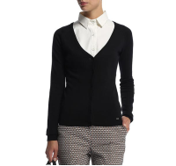 | https://housestyle.ru/upload/images/LW15-4301.jpg | 1800 | 900 | 533 | 1 |  | 0.00
 | LW15-4301 |  | Молочно-белый | 4 | 50 | 60% Хлопок, 20% Вискоза, 20% Нейлон |  |  | 1800 | 900 | 533 | 1 |  | 0.00
Кардиган женский | LW15-4314 | FOX (Израиль) | Черно-синий | 3 | 48 | 100% Хлопок |  | https://housestyle.ru/upload/images/LW15-4314$1000_1.jpg | 1350 | 675 | 414 | 3 |  | 0.00 | Кардиган женский. Модель выполнена из трикотажного полотна. Детали: застежка на пуговицы; круглый вырез; манжеты и низ связаны резинкой.
 | LW15-4314 |  | Черно-синий | 4 | 50 | 100% Хлопок |  |  | 1350 | 675 | 414 | 8 |  | 0.00
Кардиган женский | LW15-4315 | FOX (Израиль) | Розово-лиловый | 4 | 50 | 60% Хлопок, 40% Нейлон | 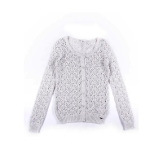 | https://housestyle.ru/upload/images/LW15-4315.jpg | 1390 | 695 | 426 | 2 |  | 0.00
Кардиган женский | LW16-4301 | FOX (Израиль) | Молочный меланж | 3 | 48 | Хлопок60%,Вискоза20%,20%Полиэстер | 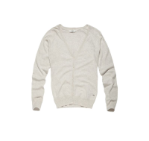 | https://housestyle.ru/upload/images/LW16-4301$0794_1.jpg | 1320 | 660 | 489 | 2 |  | 0.00 | Кардиган женский. Модель выполнена из вязаного трикотажа (гладкая вязка). Детали: длинный рукав; застежка на пуговицы; манжеты и низ кардигана связаны резинкой.
 | LW16-4301 |  | Молочный меланж | P | 42 | Хлопок60%,Вискоза20%,20%Полиэстер |  |  | 1320 | 660 | 489 | 1 |  | 0.00
Комбинезон женский | LS14-7103 | FOX (Израиль) | Коралловый | 1 | 44 | 100% Вискоза | 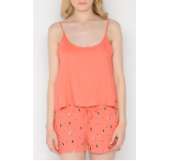 | https://housestyle.ru/upload/images/LS14-7103$3300_1.jpg | 1280 | 640 | 392 | 5 |  | 0.00
 | LS14-7103 |  | Коралловый | 2 | 46 | 100% Вискоза |  |  | 1280 | 640 | 392 | 2 |  | 0.00
 | LS14-7103 |  | Коралловый | XP | 40 | 100% Вискоза |  |  | 1280 | 640 | 392 | 2 |  | 0.00
Кофта женская | LW14-4205 | FOX (Израиль) | Молочно-белый | XP | 40 | 60% Хлопок, 20% Вискоза, 20% Нейлон | 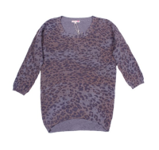 | https://housestyle.ru/upload/images/LW14-4205.jpg | 3330 | 1665 | 986 | 1 |  | 0.00
Купальник женский (верх) | LS12-0902A | FOX (Израиль) | Черный | 36 | 42 | 90% Нейлон,10% Спандекс |  | https://housestyle.ru/upload/images/LS12-0902A$0200_1.jpg | 550 | 275 | 80 | 1 |  | 0.00
Купальник женский (верх) | LS12-0903A | FOX (Израиль) | Белый | 36 | 42 | 90% Нейлон,10% Спандекс |  | https://housestyle.ru/upload/images/LS12-0903A$0100_1.jpg | 530 | 265 | 80 | 1 |  | 0.00 | 90% Нейлон,10% Спандекс
 | LS12-0903A |  | Белый | 38 | 44 | 90% Нейлон,10% Спандекс |  |  | 530 | 265 | 80 | 1 |  | 0.00
Купальник женский (верх) | LS13-0902A | FOX (Израиль) | Неоновый зеленый | 34 | 40 | Нейлон90%,Спандекс10% | 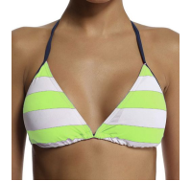 | https://housestyle.ru/upload/images/LS13-0902A$1999_1.jpg | 180 | 90 | 80 | 1 |  | 0.00
Купальник женский (верх) | LS13-0903A | FOX (Израиль) | темный синий | 40 | 46 | Нейлон90%,Спандекс10% | 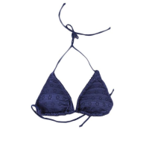 | https://housestyle.ru/upload/images/LS13-0903A$1000_1.jpg | 940 | 470 | 80 | 1 |  | 0.00
Купальник женский (верх) | LS13-0904A | FOX (Израиль) | Неоновый зеленый | 38 | 44 | Нейлон90%,Спандекс10% | 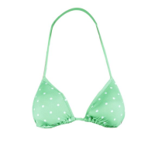 | https://housestyle.ru/upload/images/LS13-0904A$1999_1.jpg | 180 | 90 | 80 | 5 |  | 0.00
 | LS13-0904A |  | Неоновый зеленый | 40 | 46 | Нейлон90%,Спандекс10% |  |  | 180 | 90 | 80 | 5 |  | 0.00
 | LS13-0904A |  | Неоновый зеленый | 42 | 48 | Нейлон90%,Спандекс10% |  |  | 180 | 90 | 80 | 6 |  | 0.00
Купальник женский (верх) | LS14-0900A | FOX (Израиль) | Темно-розовый | 40 | 46 | 90% Нейлон, 10% Спандекс | 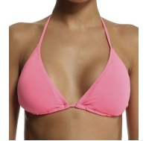 | https://housestyle.ru/upload/images/LS14-0900A$3898_1.jpg | 180 | 90 | 80 | 3 |  | 0.00
 | LS14-0900A |  | Бледно-розовый | 38 | 44 | 90% Нейлон, 10% Спандекс |  | https://housestyle.ru/upload/images/LS14-0900A$3998_1.jpg | 180 | 90 | 80 | 1 |  | 0.00
 | LS14-0900A |  | Бледно-розовый | 42 | 48 | 90% Нейлон, 10% Спандекс |  |  | 180 | 90 | 80 | 1 |  | 0.00
 | LS14-0900A |  | Ярко-зеленый | 40 | 46 | 90% Нейлон, 10% Спандекс |  | https://housestyle.ru/upload/images/LS14-0900A$7700_1.jpg | 180 | 90 | 80 | 2 |  | 0.00
 | LS14-0900A |  | Светло-оранжевый | 40 | 46 | 90% Нейлон, 10% Спандекс |  | https://housestyle.ru/upload/images/LS14-0900A$8000_1.jpg | 180 | 90 | 80 | 1 |  | 0.00
 | LS14-0900A |  | Светло-оранжевый | 42 | 48 | 90% Нейлон, 10% Спандекс |  |  | 180 | 90 | 80 | 2 |  | 0.00
Купальник женский (верх) | LS14-0902A | FOX (Израиль) | Ярко-розовый | 42 | 48 |  | 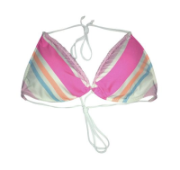 | https://housestyle.ru/upload/images/LS14-0902A$3939_1.jpg | 180 | 90 | 80 | 2 |  | 0.00
Купальник женский (верх) | LS14-0903A | FOX (Израиль) | Красный | 40 | 46 | 90% Нейлон, 10% Спандекс | 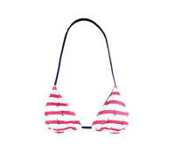 | https://housestyle.ru/upload/images/LS14-0903A$5200_1.jpg | 740 | 370 | 80 | 1 |  | 0.00
 | LS14-0903A |  | Красный | 42 | 48 | 90% Нейлон, 10% Спандекс |  |  | 740 | 370 | 80 | 1 |  | 0.00
Купальник женский (верх) | LS14-0904A | FOX (Израиль) | Ярко-зеленый | 40 | 46 | 90% Нейлон, 10% Спандекс | 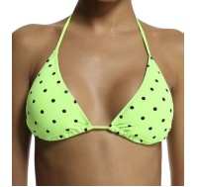 | https://housestyle.ru/upload/images/LS14-0904A$7700_1.jpg | 180 | 90 | 80 | 5 |  | 0.00
 | LS14-0904A |  | Ярко-зеленый | 42 | 48 | 90% Нейлон, 10% Спандекс |  |  | 180 | 90 | 80 | 2 |  | 0.00
Купальник женский (низ) | LS12-0902B | FOX (Израиль) | Белый | 36 | 42 | 90% Нейлон,10% Спандекс |  | https://housestyle.ru/upload/images/LS12-0902B$0100_1.jpg | 180 | 90 | 80 | 3 |  | 0.00
 | LS12-0902B |  | Белый | 38 | 44 | 90% Нейлон,10% Спандекс |  |  | 180 | 90 | 80 | 3 |  | 0.00
 | LS12-0902B |  | Белый | 40 | 46 | 90% Нейлон,10% Спандекс |  |  | 180 | 90 | 80 | 4 |  | 0.00
 | LS12-0902B |  | Белый | 42 | 48 | 90% Нейлон,10% Спандекс |  |  | 180 | 90 | 80 | 3 |  | 0.00
 | LS12-0902B |  | Красный | 36 | 42 | 90% Нейлон,10% Спандекс |  | https://housestyle.ru/upload/images/LS12-0902B$8600_1.jpg | 180 | 90 | 80 | 2 |  | 0.00
Купальник женский (низ) | LS13-0900B | FOX (Израиль) | Неоновый коралловый | 34 | 40 | Нейлон90%,Спандекс10% | 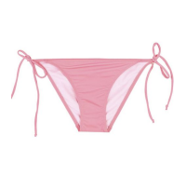 | https://housestyle.ru/upload/images/LS13-0900B$3399_1.jpg | 180 | 90 | 80 | 1 |  | 0.00 | Нейлон90%,Спандекс10%
 | LS13-0900B |  | Желтый | 34 | 40 | Нейлон90%,Спандекс10% | 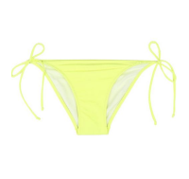 | https://housestyle.ru/upload/images/LS13-0900B$6800_1.jpg | 180 | 90 | 80 | 4 |  | 0.00 | Нейлон90%,Спандекс10%
 | LS13-0900B |  | Желтый | 36 | 42 | Нейлон90%,Спандекс10% |  |  | 180 | 90 | 80 | 1 |  | 0.00
 | LS13-0900B |  | Желтый | 40 | 46 | Нейлон90%,Спандекс10% |  |  | 180 | 90 | 80 | 1 |  | 0.00
 | LS13-0900B |  | Желтый | 42 | 48 | Нейлон90%,Спандекс10% |  |  | 180 | 90 | 80 | 5 |  | 0.00
 | LS13-0900B |  | неоновый оранжевый | 34 | 40 | Нейлон90%,Спандекс10% | 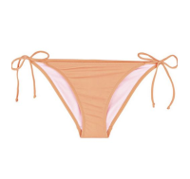 | https://housestyle.ru/upload/images/LS13-0900B$8395_1.jpg | 180 | 90 | 80 | 3 |  | 0.00 | Нейлон90%,Спандекс10%
 | LS13-0900B |  | неоновый оранжевый | 40 | 46 | Нейлон90%,Спандекс10% |  |  | 180 | 90 | 80 | 2 |  | 0.00
 | LS13-0900B |  | неоновый оранжевый | 42 | 48 | Нейлон90%,Спандекс10% |  |  | 180 | 90 | 80 | 3 |  | 0.00
Купальник женский (низ) | LS13-0901B | FOX (Израиль) | Неоновый зеленый | 34 | 40 | Нейлон90%,Спандекс10% | 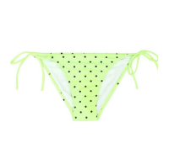 | https://housestyle.ru/upload/images/LS13-0901B$1999_1.jpg | 180 | 90 | 80 | 1 |  | 0.00 | Нейлон90%,Спандекс10%
 | LS13-0901B |  | Неоновая фуксия | 34 | 40 | Нейлон90%,Спандекс10% | 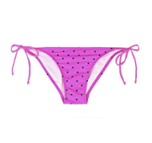 | https://housestyle.ru/upload/images/LS13-0901B$2598_1.jpg | 180 | 90 | 80 | 1 |  | 0.00 | Нейлон90%,Спандекс10%
 | LS13-0901B |  | Неоновая фуксия | 42 | 48 | Нейлон90%,Спандекс10% |  |  | 180 | 90 | 80 | 1 |  | 0.00
Купальник женский (низ) | LS13-0902B | FOX (Израиль) | Королевский синий | 38 | 44 | Нейлон90%,Спандекс10% |  | https://housestyle.ru/upload/images/LS13-0902B$0900_1.jpg | 180 | 90 | 80 | 1 |  | 0.00
 | LS13-0902B |  | Неоновый зеленый | 34 | 40 | Нейлон90%,Спандекс10% |  | https://housestyle.ru/upload/images/LS13-0902B$1999_1.jpg | 180 | 90 | 80 | 6 |  | 0.00
 | LS13-0902B |  | Неоновая фуксия | 34 | 40 | Нейлон90%,Спандекс10% |  | https://housestyle.ru/upload/images/LS13-0902B$2598_1.jpg | 180 | 90 | 80 | 1 |  | 0.00
 | LS13-0902B |  | Неоновая фуксия | 38 | 44 | Нейлон90%,Спандекс10% |  |  | 180 | 90 | 80 | 2 |  | 0.00
 | LS13-0902B |  | Красный | 34 | 40 | Нейлон90%,Спандекс10% |  | https://housestyle.ru/upload/images/LS13-0902B$5200_1.jpg | 180 | 90 | 80 | 2 |  | 0.00
 | LS13-0902B |  | Красный | 38 | 44 | Нейлон90%,Спандекс10% |  |  | 180 | 90 | 80 | 2 |  | 0.00
Купальник женский (низ) | LS13-0903B | FOX (Израиль) | Белый | 34 | 40 | Нейлон90%,Спандекс10% | 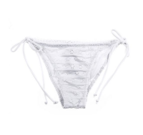 | https://housestyle.ru/upload/images/LS13-0903B$0100_1.jpg | 180 | 90 | 80 | 1 |  | 0.00
 | LS13-0903B |  | Белый | 42 | 48 | Нейлон90%,Спандекс10% |  |  | 180 | 90 | 80 | 2 |  | 0.00
Купальник женский (низ) | LS14-0900B | FOX (Израиль) | Темно-розовый | 42 | 48 | 90% Нейлон, 10% Спандекс | 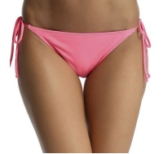 | https://housestyle.ru/upload/images/LS14-0900B$3898_1.jpg | 180 | 90 | 80 | 2 |  | 0.00
 | LS14-0900B |  | Ярко-розовый | 36 | 42 | 90% Нейлон, 10% Спандекс | 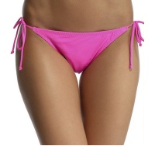 | https://housestyle.ru/upload/images/LS14-0900B$3939_1.jpg | 180 | 90 | 80 | 1 |  | 0.00
 | LS14-0900B |  | Светло-оранжевый | 42 | 48 | 90% Нейлон, 10% Спандекс |  | https://housestyle.ru/upload/images/LS14-0900B$8000_1.jpg | 180 | 90 | 80 | 2 |  | 0.00
Купальник женский (низ) | LS14-0902B | FOX (Израиль) | Ярко-розовый | 34 | 40 |  | 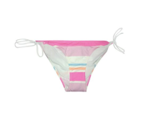 | https://housestyle.ru/upload/images/LS14-0902B$3939_1.jpg | 180 | 90 | 80 | 5 |  | 0.00
 | LS14-0902B |  | Ярко-розовый | 36 | 42 |  |  |  | 180 | 90 | 80 | 6 |  | 0.00
 | LS14-0902B |  | Ярко-розовый | 38 | 44 |  |  |  | 180 | 90 | 80 | 1 |  | 0.00
 | LS14-0902B |  | Ярко-розовый | 40 | 46 |  |  |  | 180 | 90 | 80 | 1 |  | 0.00
 | LS14-0902B |  | Ярко-зеленый | 40 | 46 |  | 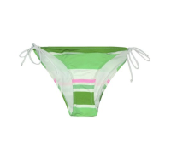 | https://housestyle.ru/upload/images/LS14-0902B$7700_1.jpg | 180 | 90 | 80 | 2 |  | 0.00
Купальник женский (низ) | LS14-0903B | FOX (Израиль) | Черно-синий | 34 | 40 | 90% Нейлон, 10% Спандекс | 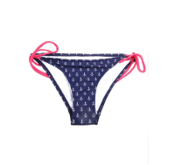 | https://housestyle.ru/upload/images/LS14-0903B$1000_1.jpg | 690 | 345 | 80 | 1 |  | 0.00
Купальник женский (низ) | LS14-0904B | FOX (Израиль) | Темный бирюзовый | 34 | 40 | 90% Нейлон, 10% Спандекс |  | https://housestyle.ru/upload/images/LS14-0904B$1500_1.jpg | 180 | 90 | 80 | 10 |  | 0.00
 | LS14-0904B |  | Темно-розовый | 34 | 40 | 90% Нейлон, 10% Спандекс |  | https://housestyle.ru/upload/images/LS14-0904B$3898_1.jpg | 180 | 90 | 80 | 1 |  | 0.00
 | LS14-0904B |  | Бледно-розовый | 40 | 46 | 90% Нейлон, 10% Спандекс |  | https://housestyle.ru/upload/images/LS14-0904B$3998_1.jpg | 180 | 90 | 80 | 1 |  | 0.00
 | LS14-0904B |  | Бледно-розовый | 42 | 48 | 90% Нейлон, 10% Спандекс |  |  | 180 | 90 | 80 | 5 |  | 0.00
 | LS14-0904B |  | Индиго | 42 | 48 | 90% Нейлон, 10% Спандекс |  | https://housestyle.ru/upload/images/LS14-0904B$6599_1.jpg | 180 | 90 | 80 | 1 |  | 0.00
Леггинсы женские | LW15-6202 | FOX (Израиль) | Черно-синий | XP | 40 | 95% Хлопок, 5% Спандекс |  | https://housestyle.ru/upload/images/LW15-6202$1000_1.jpg | 1490 | 745 | 440 | 1 |  | 0.00 | Леггинсы женские. Модель выполнена из эластичного хлопка. Детали: пояс на эластичной резинке.
 | LW15-6202 |  | Черный | XP | 40 | 95% Хлопок, 5% Спандекс |  | https://housestyle.ru/upload/images/LW15-6202$200_1.jpg | 1490 | 745 | 440 | 3 |  | 0.00 | Леггинсы женские. Модель выполнена из эластичного хлопка. Детали: пояс на эластичной резинке.
Лосины женские | LS14-6200 | FOX (Израиль) | Темная фуксия | 2 | 46 | 95% Хлопок, 5% Спандекс |  | https://housestyle.ru/upload/images/LS14-6200$4000_1.jpg | 1390 | 695 | 413 | 1 |  | 0.00
 | LS14-6200 |  | Темная фуксия | P | 42 | 95% Хлопок, 5% Спандекс |  |  | 1390 | 695 | 413 | 1 |  | 0.00
Майка женская | LS13-2217 | FOX (Израиль) | Зеленый | XP | 40 | Полиамид95%,Спандекс5% |  | https://housestyle.ru/upload/images/LS13-2217.jpg | 570 | 285 | 174 | 2 |  | 0.00 | Полиамид95%,Спандекс5%
Майка женская | LS14-2001 | FOX (Израиль) | Лайм | P | 42 | 95% Хлопок, 5% Спандекс |  | https://housestyle.ru/upload/images/LS14-2001.jpg | 320 | 160 | 98 | 1 |  | 0.00
Майка женская | LS14-2002 | FOX (Израиль) | Бирюзовый | 1 | 44 | 95% Хлопок, 5% Спандекс |  | https://housestyle.ru/upload/images/LS14-2002.jpg | 610 | 305 | 179 | 1 |  | 0.00
 | LS14-2002 |  | Бирюзовый | 2 | 46 | 95% Хлопок, 5% Спандекс |  |  | 610 | 305 | 179 | 1 |  | 0.00
 | LS14-2002 |  | темный синий | 4 | 50 | 95% Хлопок, 5% Спандекс |  |  | 610 | 305 | 179 | 1 |  | 0.00
Майка женская | LS14-2100 | FOX (Израиль) | Персиковый | 2 | 46 | 60% Хлопок, 40% Модал |  | https://housestyle.ru/upload/images/LS14-2100.jpg | 500 | 250 | 151 | 1 |  | 0.00
Майка женская | LS14-2200 | FOX (Израиль) | Черно-синий | 4 | 50 | 93% Хлопок, 7% Спандекс |  | https://housestyle.ru/upload/images/LS14-2200$1000_1.jpg | 180 | 90 | 218 | 1 |  | 0.00 | Майка женская. Модель выполнена из эластичного хлопка. Детали: круглый вырез.
 | LS14-2200 |  | Фуксия | 4 | 50 | 93% Хлопок, 7% Спандекс |  | https://housestyle.ru/upload/images/LS14-2200$2500_1.jpg | 180 | 90 | 218 | 1 |  | 0.00 | Майка женская. Модель выполнена из эластичного хлопка. Детали: круглый вырез.
 | LS14-2200 |  | Ярко-розовый | 4 | 50 | 93% Хлопок, 7% Спандекс |  | https://housestyle.ru/upload/images/LS14-2200$3939_1.jpg | 180 | 90 | 218 | 2 |  | 0.00 | Майка женская. Модель выполнена из эластичного хлопка. Детали: круглый вырез.
 | LS14-2200 |  | Холодный серый | 3 | 48 | 93% Хлопок, 7% Спандекс |  | https://housestyle.ru/upload/images/LS14-2200$5999_1.jpg | 180 | 90 | 218 | 1 |  | 0.00 | Майка женская. Модель выполнена из эластичного хлопка. Детали: круглый вырез.
Майка женская | LS14-2307 | FOX (Израиль) | Светло-пурпурный | 3 | 48 | 65% Полиэстер, 35% Хлопок |  | https://housestyle.ru/upload/images/LS14-2307$4400_1.jpg | 350 | 175 | 106 | 1 |  | 0.00
 | LS14-2307 |  | Ярко-зеленый | 2 | 46 | 65% Полиэстер, 35% Хлопок |  | https://housestyle.ru/upload/images/LS14-2307$7700_1.jpg | 350 | 175 | 106 | 1 |  | 0.00
 | LS14-2307 |  | Ярко-зеленый | 3 | 48 | 65% Полиэстер, 35% Хлопок |  |  | 350 | 175 | 106 | 1 |  | 0.00
Носки женские | FLW11 A1525 | FOX (Израиль) | Грязно-пурпурный | 6/42 |  | Полиамид 90%,Спандекс 10% |  | https://housestyle.ru/upload/images/FLW11 A1525.jpg | 600 | 300 | 223 | 1 |  | 0.00 | Полиамид 90%,Спандекс 10%
Платье женское | LS13-9604 | FOX (Израиль) | Коралловый | 1 | 44 | 100% Полиэстер |  | https://housestyle.ru/upload/images/LS13-9604.jpg | 890 | 445 | 272 | 2 |  | 0.00 | 100% Полиэстер
 | LS13-9604 |  | Коралловый | XP | 40 | 100% Полиэстер |  |  | 890 | 445 | 272 | 4 |  | 0.00
Платье женское | LS13-9606 | FOX (Израиль) | Белый | 1 | 44 | Полиэстер65%,Вискоза35% |  | https://housestyle.ru/upload/images/LS13-9606$0100_1.jpg | 1350 | 675 | 415 | 1 |  | 0.00 | Полиэстер65%,Вискоза35%
 | LS13-9606 |  | Белый | P | 42 | Полиэстер65%,Вискоза35% |  |  | 1350 | 675 | 415 | 2 |  | 0.00
 | LS13-9606 |  | Белый | XP | 40 | Полиэстер65%,Вискоза35% |  |  | 1350 | 675 | 415 | 3 |  | 0.00
 | LS13-9606 |  | Бирюзовый | 1 | 44 | Полиэстер65%,Вискоза35% |  | https://housestyle.ru/upload/images/LS13-9606$9800_1.jpg | 1350 | 675 | 415 | 2 |  | 0.00 | Полиэстер65%,Вискоза35%
 | LS13-9606 |  | Бирюзовый | P | 42 | Полиэстер65%,Вискоза35% |  |  | 1350 | 675 | 415 | 3 |  | 0.00
 | LS13-9606 |  | Бирюзовый | XP | 40 | Полиэстер65%,Вискоза35% |  |  | 1350 | 675 | 415 | 3 |  | 0.00
Платье женское | LS13-9607 | FOX (Израиль) | Желтый | 1 | 44 | 100% Вискоза |  | https://housestyle.ru/upload/images/LS13-9607.jpg | 1120 | 560 | 343 | 1 |  | 0.00 | 100% Вискоза
 | LS13-9607 |  | Желтый | 2 | 46 | 100% Вискоза |  |  | 1120 | 560 | 343 | 3 |  | 0.00
 | LS13-9607 |  | Желтый | P | 42 | 100% Вискоза |  |  | 1120 | 560 | 343 | 1 |  | 0.00
 | LS13-9607 |  | Желтый | XP | 40 | 100% Вискоза |  |  | 1120 | 560 | 343 | 2 |  | 0.00
Платье женское | LS13-9718 | FOX (Израиль) | Фуксия | XP | 40 | Вискоза100% |  | https://housestyle.ru/upload/images/LS13-9718$2500_1.jpg | 780 | 390 | 710 | 18 |  | 0.00 | Платье женское. Модель выполнена из легкой ткани. Детали: длина-макси; тонкие бретели; струящийся силуэт; резинка в поясе; широкий волан на подоле.
Платье женское | LS14-9500 | FOX (Израиль) | Черный | 2 | 46 | 100% Хлопок |  | https://housestyle.ru/upload/images/LS14-9500.jpg | 1670 | 835 | 514 | 2 |  | 0.00
 | LS14-9500 |  | Черный | 3 | 48 | 100% Хлопок |  |  | 1670 | 835 | 514 | 2 |  | 0.00
 | LS14-9500 |  | Черный | P | 42 | 100% Хлопок |  |  | 1670 | 835 | 514 | 2 |  | 0.00
 | LS14-9500 |  | Черный | XP | 40 | 100% Хлопок |  |  | 1670 | 835 | 514 | 2 |  | 0.00
 | LS14-9500 |  | Бледно-розовый | XP | 40 | 100% Хлопок |  |  | 1670 | 835 | 514 | 2 |  | 0.00
Платье женское | LS14-9602 | FOX (Израиль) | Черно-синий джинс | XP | 40 | 100% Хлопок |  | https://housestyle.ru/upload/images/LS14-9602$1110_1.jpg | 3510 | 1755 | 1041 | 2 |  | 0.00
 | LS14-9602 |  | Джинсовый | 2 | 46 | 100% Хлопок |  | https://housestyle.ru/upload/images/LS14-9602$1114_1.jpg | 3510 | 1755 | 1041 | 1 |  | 0.00
 | LS14-9602 |  | Светло-джинсовый | 4 | 50 | 100% Хлопок |  | https://housestyle.ru/upload/images/LS14-9602$1199_1.jpg | 3510 | 1755 | 1041 | 2 |  | 0.00
 | LS14-9602 |  | Светло-джинсовый | XP | 40 | 100% Хлопок |  |  | 3510 | 1755 | 1041 | 4 |  | 0.00
Платье женское | LS14-9606 | FOX (Израиль) | Черный | 3 | 48 | 100% Полиэстер |  | https://housestyle.ru/upload/images/LS14-9606$0200_1.jpg | 1800 | 900 | 533 | 1 |  | 0.00 | Платье женское. Модель выполнена из легкой ткани. Детали: длина-мини; отложной воротник; застежка на пуговицы; тонкий съемный пояс; приталенный силуэт.
 | LS14-9606 |  | Черный | P | 42 | 100% Полиэстер |  |  | 1800 | 900 | 533 | 1 |  | 0.00
Платье женское | LS14-9809 | FOX (Израиль) | Темно-розовый | 3 | 48 | 100% Полиэстер |  | https://housestyle.ru/upload/images/LS14-9809$3898_1.jpg | 780 | 390 | 686 | 1 |  | 0.00 | Платье женское. Модель выполнена из легкой ткани. Детали: длина-мини; тонкие бретели; струящийся силуэт; принт; пояс на кулиске со шнурком.
 | LS14-9809 |  | Темно-розовый | XP | 40 | 100% Полиэстер |  |  | 780 | 390 | 686 | 2 |  | 0.00
 | LS14-9809 |  | темный синий | 1 | 44 | 100% Полиэстер |  | https://housestyle.ru/upload/images/LS14-9809$8700_1.jpg | 780 | 390 | 686 | 2 |  | 0.00 | Платье женское. Модель выполнена из легкой ткани. Детали: длина-мини; тонкие бретели; струящийся силуэт; принт; пояс на кулиске со шнурком.
...

